Hoja1
Fugacidad para una mezcla binaria de gases con peng-robinson |  |  |  |  |  |  |  |  | Para mezclas liquidas el procedimiento es igualmente valido

Juan Felipe Hernandez Arango. Ing.Quimico
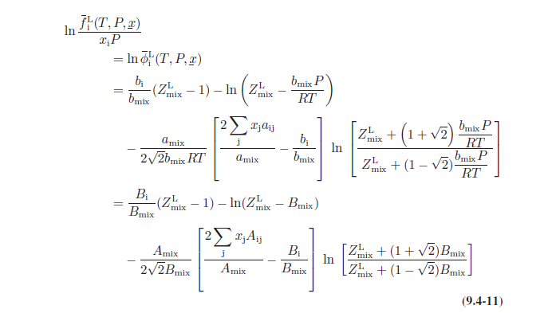
T(K) | 373.15
P(bar) | 5000000.00
R(pa.m3/mol.K) | 8.314

 |  | Composicion (y) | Pc(Pa) | Tc(K) | ꟺ | Tr | Pr
Sustancia 1 | benzene | 0.5 | 4.89E+06 | 562.1 | 0.212 | 0.6638498 | 1.0216591745
Sustancia 2 | n-pentane | 0.5 | 3.37E+06 | 469.6 | 0.251 | 0.79461243612 | 1.4819205691

Parametro de interaccion binaria

k12 | 0.018

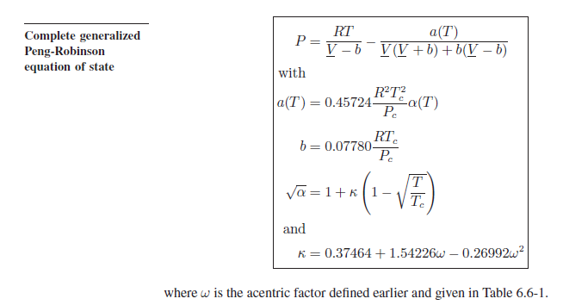
benzene
k1 | 0.68946783552
α1 | 1.2717304211
a1 | 2.5952001173
b1 | 7.4295652704E-05
A1 | 1.3480487383
B1 | 0.11973352697

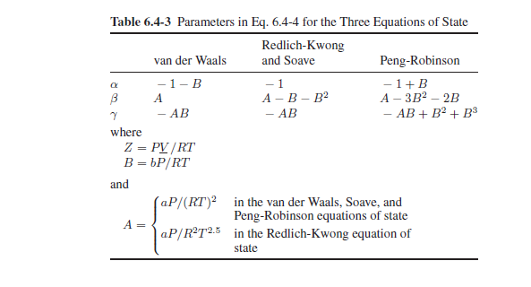
n-pentane
k2 | 0.74474203008
α2 | 1.1682826944
a2 | 2.4136351853
b2 | 9.0031978093E-05
A2 | 1.2537367907
B2 | 0.14509390368

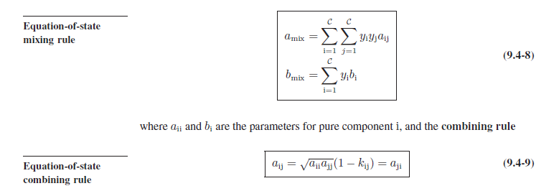
Reglas de mezclado
a12 | 2.4577218356
amix | 2.4810697435
bmix | 8.2163815398E-05
Amix | 1.2887649453
Bmix | 0.13241371533

 |  |  |  |  |  |  |  |  |  | Para la fase gaseosa la raiz con significado es la mas alta

$$Z^{3}−d∗Z^{2}+e∗Z−f$$
definiendo =

Coeficientes |  |  | Parametros y discriminantes
d | -0.86758628467 |  | Q | -0.24014511717
e | 0.97133733864 |  | R | 0.040869039091
f | -0.15079510101 |  | M | 0.015519369769

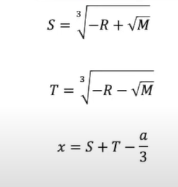
metodo 1 M<0 |  |  |  |  |  |  |  | metodo 2 M>0

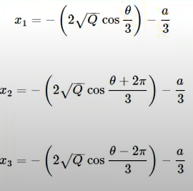
θ | #NUM! |  |  |  |  |  |  | S | 0.43744337504
 |  |  |  |  |  |  |  | T | -0.54897417787

Raices |  |  |  |  |  |  |  | Z1 | 0.17766462539
Z1 | #NUM!

Z2 | #NUM!

Z3 | #NUM!

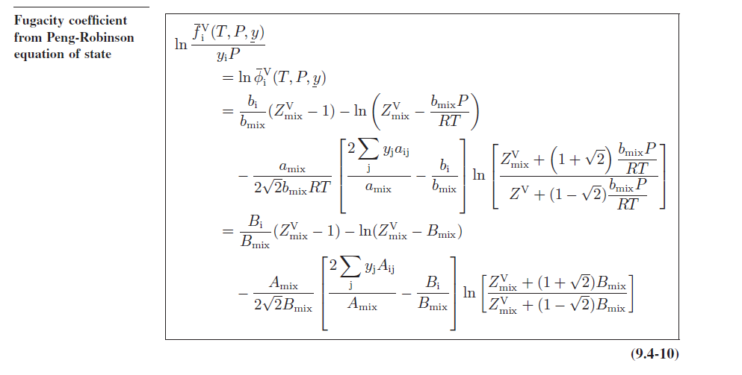

Fugacidad de los componentes
φ1 | 0.045155572463
φ2 | 0.13790125608

f1 | 112888.93116
f2 | 344753.1402

